Grafica
JULIO
Día | 1 | 2 | 3 | 4 | 5 | 6 | 7 | 8 | 9 | 10 | 11 | 12 | 13 | 14 | 15 | 16 | 17 | 18 | 19 | 20 | 21 | 22 | 23 | 24 | 25 | 26 | 27 | 28 | 29 | 30 | 31
Acumulado | 1919.7 | 4943.6 | 4570.9 | 2109.9 | 2358.2 | 1358.7 | 1922.7 | 4587.4 | 3911.6 | 1326.7 | 3339.8 | 2965.3 | 1492.6 | 2053.0 | 1744.1 | 1808.8 | 3116.3 | 5631.5 | 5210.5 | 6472.2 | 872.0 | 7510.6 | 4795.5 | 999.3 | 3412.7 | 3181.2 | 1496.5 | 997.3 | 2206.2 | 2670.9 | 1780.1
Num. Estaciones | 684 | 683 | 678 | 681 | 682 | 707 | 685 | 680 | 685 | 683 | 677 | 679 | 688 | 682 | 682 | 681 | 677 | 671 | 676 | 679 | 685 | 684 | 673 | 668 | 666 | 685 | 685 | 687 | 678 | 671 | 633
Máximo Diario | 75.2 | 132.8 | 247.7 | 70.0 | 86.0 | 77.0 | 111.0 | 123.0 | 135.5 | 107.0 | 118.0 | 104.0 | 64.5 | 82.0 | 82.0 | 77.0 | 131.0 | 149.0 | 132.0 | 162.7 | 65.0 | 128.0 | 82.0 | 112.6 | 138.0 | 95.0 | 125.0 | 80.0 | 87.0 | 98.5 | 155.4
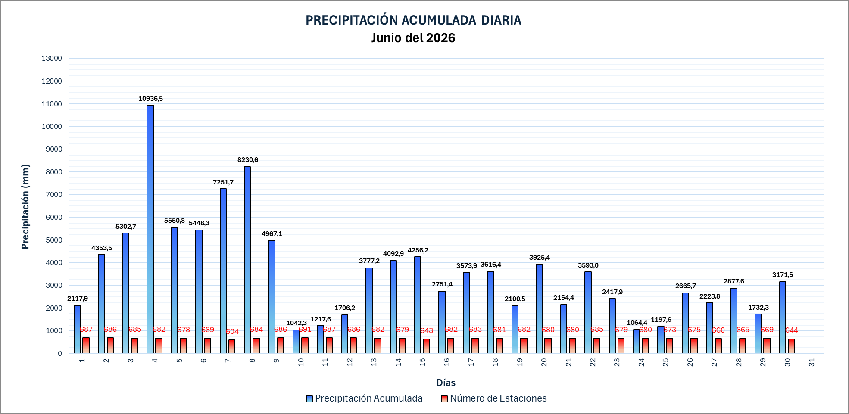
PRECIPITACIÓN ACUMULADA DIARIA Julio del 2026

 |  |  |  |  |  |  |  |  |  |  |  |  |  |  |  |  |  |  |  |  |  |  |  |  |  | 9212

